상품제안서
방탄소년단 굿즈 버터 애니메이션 LED 탁상시계 | 상품코드: F22832

 |  |  |  |  |  |  | 02-412-0044 | www.easy1.co.kr
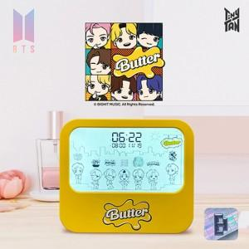

【상세/제작정보】

【인쇄/포장옵션】 | 레이저, 풀칼라 / 포장지포장

【공급단가】 | 수량 | 50~ | 100~ | 300~ | 500~ | 1,000~
*VAT별도 | 단가 | 13,960원 | 13,630원 | 13,410원 | 13,090원 | 12,540원

【상품 URL】 | https://easy1.co.kr:443/src/goods_detail.php?gdno=22832

